Hoja1
 |  |  | q1 | q2 | q3 | q1+1 | q2+1 | q3+1 | j1 | k1 | j2 | k2 | j3 | k3 | d1 | d2 | d3
0 | 0 | 0 | 0 | 0 | 0 | 0 | 0 | 1 | 0 | x | 0 | x | 1 | x | 0 | 0 | 1
1 | 1 | 1 | 0 | 0 | 1 | 0 | 1 | 0 | 0 | x | 1 | x | x | 1 | 0 | 1 | 0
2 | 10 | 2 | 0 | 1 | 0 | 0 | 1 | 1 | 0 | x | x | 0 | 1 | x | 0 | 1 | 1
3 | 11 | 3 | 0 | 1 | 1 | 1 | 0 | 0 | 1 | x | x | 1 | x | 1 | 1 | 0 | 0
4 | 100 | 4 | 1 | 0 | 0 | 0 | 0 | 0 | x | 1 | 0 | x | 0 | x | 0 | 0 | 0
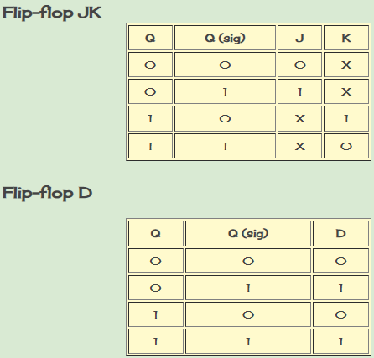
 |  |  | j1 | q1/q2 |  |  |  |  | k1 | q1/q2 |  |  |  |  | d1 | q1/q2
 |  |  | q3 | 0 | 1 | 11 | 10 |  | q3 | 0 | 1 | 11 | 10 |  | q3 | 0 | 1 | 11 | 10
 |  |  | 0 | 0 | 0 | 0 | x |  | 0 | x | x | 0 | 1 |  | 0 | 0 | 0 | 0 | 0
 |  |  | 1 | 0 | 1 | 0 | 0 |  | 1 | x | x | 0 | 0 |  | 1 | 0 | 1 | 0 | 0

 |  |  | j2 | q1/q2 |  |  |  |  | k2 | q1/q2 |  |  |  |  | d2 | q1/q2
 |  |  | q3 | 0 | 1 | 11 | 10 |  | q3 | 0 | 1 | 11 | 10 |  | q3 | 0 | 1 | 11 | 10
 |  |  | 0 | 0 | x | 0 | 0 |  | 0 | x | 0 | 0 | x |  | 0 | 0 | 1 | 0 | 0
 |  |  | 1 | 1 | x | 0 | 0 |  | 1 | x | 1 | 0 | 0 |  | 1 | 1 | 0 | 0 | 0

 |  |  | j3 | q1/q2 |  |  |  |  | k3 | q1/q2 |  |  |  |  | d3 | q1/q2
 |  |  | q3 | 0 | 1 | 11 | 10 |  | q3 | 0 | 1 | 11 | 10 |  | q3 | 0 | 1 | 11 | 10
 |  |  | 0 | 1 | 1 | 0 | 0 |  | 0 | x | x | 0 | x |  | 0 | 1 | 1 | 0 | 0
 |  |  | 1 | x | x | 0 | 0 |  | 1 | 1 | 1 | 0 | 0 |  | 1 | 0 | 0 | 0 | 0

 |  |  | j1: | q1q2q3 |  | d1: | q1q2q3
 |  |  | j2: | q1q3 |  | d2: | q1q2q3 + q1q2q3
 |  |  | j3: | q1 |  | d3: | q1q3
 |  |  | k1: | q2q3
 |  |  | k2: | q1q3
 |  |  | k3: | q1

